Trang bìa
Posts and Telecommunications Institute of Technology |  |  |  |  |  |  | Thiết kế |  | Tài liệu phát triển |  | Tên hệ thống |  |  | Website Sneakers |  |  |  | Người tạo |  | HT.Phong | Ngày tạo |  | 03/11/2023
 |  |  |  |  |  |  |  |  |  |  |  |  |  |  |  |  |  | Người cập nhật |  |  | Ngày cập nhật
 |  |  |  |  |  |  |  |  |  |  | Màn hình (ID) |  |  | Sign_in_customer |  | Màn hình (Tên) |  | Đăng nhập khách hàng

 | WEBSITE SNEAKERS Tài liệu phát triển hệ thống

 | Version 0.0

 |  |  |  |  |  |  |  |  |  | 1. Mục đích |  |  |  | 7. Giao diện màn hình
 |  |  |  |  |  |  |  |  |  | 2. Giới hạn hoạt động |  |  |  | 8. Danh sách hạng mục
 |  |  |  |  |  |  |  |  |  | 3. Giới hạn hệ thống |  |  |  | 9. Khái quát chức năng
 |  |  |  |  |  |  |  |  |  | 4. Chức năng liên quan |  |  |  | 10. Xử lý chi tiết
 |  |  |  |  |  |  |  |  |  | 5. Không bao gồm
 |  |  |  |  |  |  |  |  |  | 6. Sơ đồ

Posts and Telecommunications Institute of Technology |  |  |  |  |  |  | Thiết kế |  | Tài liệu phát triển |  | Tên hệ thống |  |  | Website Sneakers |  |  |  | Người tạo |  | HT.Phong | Ngày tạo |  | 03/11/2023
 |  |  |  |  |  |  |  |  |  |  |  |  |  |  |  |  |  | Người cập nhật |  |  | Ngày cập nhật
 |  |  |  |  |  |  |  |  |  |  | Màn hình (ID) |  |  | Sign_in_customer |  | Màn hình (Tên) |  | Đăng nhập khách hàng

 | Lịch sử chỉnh sửa

 | Ver |  | Ngày cập nhật |  |  | Nội dung cập nhật |  |  |  |  |  |  |  | Người cập nhật
 |  |  |  |  |  |  |  |  |  |  |  |  |  |  | Ngày duyệt |  | Người duyệt |  | Ngày duyệt |  |  | Người duyệt
 | 1 |  | 03/11/2023 |  |  | Tạo mới |  |  |  |  |  |  |  | HT.Phong

Posts and Telecommunications Institute of Technology |  |  |  |  |  |  | Thiết kế |  | Tài liệu phát triển |  | Tên hệ thống |  |  | Website Sneakers |  |  |  | Người tạo |  | HT.Phong | Ngày tạo |  | 03/11/2023
 |  |  |  |  |  |  |  |  |  |  |  |  |  |  |  |  |  | Người cập nhật |  |  | Ngày cập nhật
 |  |  |  |  |  |  |  |  |  |  | Màn hình (ID) |  |  | Sign_in_customer |  | Màn hình (Tên) |  | Đăng nhập khách hàng

 | 1. Mục đích
 |  | - Dùng để đăng nhập vào hệ thống
 |  | -Khách hàng sử dụng tài khoản gmail của Google để đăng nhập
 |  | - Sau khi chọn button Login with Google
 |  |  | + Trường hợp phát sinh lỗi, hệ thống sẽ thông báo lỗi cho người dùng tại màn hình này.
 |  |  | + Nếu đăng nhập thành công di chuyển đến màn hình trang chủ

 | 2. Giới hạn hoạt động
 |  | Không có

 | 3. Giới hạn hệ thống
 |  | Không có

 | 4. Chức năng liên quan
 |  | Không có

 | 5. Không bao gồm
 |  | Không có

Posts and Telecommunications Institute of Technology |  |  |  |  |  |  | Thiết kế |  | Tài liệu phát triển |  | Tên hệ thống |  |  | Website Sneakers |  |  |  | Người tạo |  | HT.Phong | Ngày tạo |  | 03/11/2023
 |  |  |  |  |  |  |  |  |  |  |  |  |  |  |  |  |  | Người cập nhật |  |  | Ngày cập nhật
 |  |  |  |  |  |  |  |  |  |  | Màn hình (ID) |  |  | Sign_in_customer |  | Màn hình (Tên) |  | Đăng nhập khách hàng

Màn hình đăng nhập
 | 6. Sơ đồ

Khởi động
hệ thống

Màn hình quản trị

User

 | Table

 |  |  | № | Loại | Tên |  |  |  |  |  |  | I/O | Ghi Chú
 |  |  | 1 | M | User |  |  | Table quản lý User |  |  |  | I/O
 |  |  | 2
 |  |  | 4
 |  |  | 5
 |  |  | 6
 |  |  | 7
 |  |  | 8
 |  |  | 9
 |  |  | 10

 |  |  |  | ※ Loại (M: Master / T: Transaction table / Ⅰ: INI file / W: work table / V: view / S: stored procedures / L: SQL loader / F: file)

Thiết kế
Posts and Telecommunications Institute of Technology |  |  |  | Thiết kế |  | Tài liệu phát triển |  |  | Tên hệ thống |  |  | Website Sneakers |  |  |  | Người tạo | HT.Phong | Ngày tạo | 03/11/2023
 |  |  |  |  |  |  |  |  |  |  |  |  |  |  |  | Người cập nhật |  | Ngày cập nhật
 |  |  |  |  |  |  |  |  | Màn hình (ID) |  |  | Sign_in_customer |  | Màn hình (Tên) |  | Đăng nhập khách hàng

 | 7. Giao diện màn hình

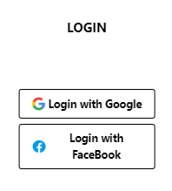
 |  |  |  |  |  |  |  |  |  |  |  |  |  |  | Google

 |  |  |  |  |  |  |  |  |  |  |  |  |  |  | Facebook

Posts and Telecommunications Institute of Technology |  |  |  | Thiết kế |  | Tài liệu phát triển |  |  | Tên hệ thống |  |  | Website Sneakers |  |  |  | Người tạo | HT.Phong | Ngày tạo | 03/11/2023
 |  |  |  |  |  |  |  |  |  |  |  |  |  |  |  | Người cập nhật |  | Ngày cập nhật
 |  |  |  |  |  |  |  |  | Màn hình (ID) |  |  | Sign_in_customer |  | Màn hình (Tên) |  | Đăng nhập khách hàng

 | 8. Danh sách hạng mục

 |  | [Vùng nhập]
 |  | № | Tên hạng mục | Loại dữ liệu | Độ dài |  | Bắt buộc | I/O | Control |  | Format |  | Ghi chú

 |  | [Vùng nút]
 |  | № | Tên hạng mục |  | Control |  |  |  |  | Ghi chú
 |  | 1 | Login with Google |  | Button
 |  | 2 | Login with FaceBook |  | Button

Posts and Telecommunications Institute of Technology |  |  |  | Thiết kế |  | Tài liệu phát triển |  |  | Tên hệ thống |  |  | Website Sneakers |  |  |  | Người tạo | HT.Phong | Ngày tạo | 03/11/2023
 |  |  |  |  |  |  |  |  |  |  |  |  |  |  |  | Người cập nhật |  | Ngày cập nhật
 |  |  |  |  |  |  |  |  | Màn hình (ID) |  |  | Sign_in_customer |  | Màn hình (Tên) |  | Đăng nhập khách hàng

 | 9. Khái quát chức năng
 |  | (1) Hiển thị ban đầu
 |  |  | 1. Hiển thị màn hình ở trạng thái ban đầu

 |  | (2) Xử lý đăng nhập
 |  |  | 1. Nhấn nút login thì thực hiện xử lý đăng nhập
 |  |  | 2. Đăng nhập thành công thì di chuyển sang màn hình quản trị.

Xử lí 10.2
Posts and Telecommunications Institute of Technology |  |  |  |  |  |  | Thiết kế |  | Tài liệu phát triển | Tên hệ thống |  | Website Sneakers |  |  | Người tạo | HT.Phong | Ngày tạo | 03/11/2023
 |  |  |  |  |  |  |  |  |  |  |  |  |  |  | Người cập nhật |  | Ngày cập nhật
 |  |  |  |  |  |  |  |  |  | Màn hình (ID) |  | Sign_in_customer |  | Màn hình (Tên) | Đăng nhập khách hàng

 | 10. Xử lý chi tiết
 |  | (2) Xử lý đăng nhập
 |  |  | 1. Chọn button Login with Google để thực hiện đăng nhập
 |  |  |  | - Phía FE sử dụng Hook useGoogleLogin của thư viện @react-oauth/google để hiển thị màn hình đăng nhập Google
 |  |  |  | - Phía FE sẽ tiến hành gọi API: /api/v1/auth/login/google (method POST) và truyền dữ liệu từ tài khoản người dùng chọn xuống API
 |  |  |  | - Nếu đăng nhập thành công không có lỗi xảy ra hiện thông báo và di chuyển đến màn hình trang chủ. Ngược lại thông báo lỗi
 |  |  | 2. Chọn button Login with FaceBook
 |  |  |  | - Phía FE sẽ hiển thị Toast Coming soon
 |  |  |  | a. Check hạng mục

 | STT | Tên hạng mục |  |  |  |  |  | Nội dung check |  |  | Xử lý |  |  |  |  | Giá trị

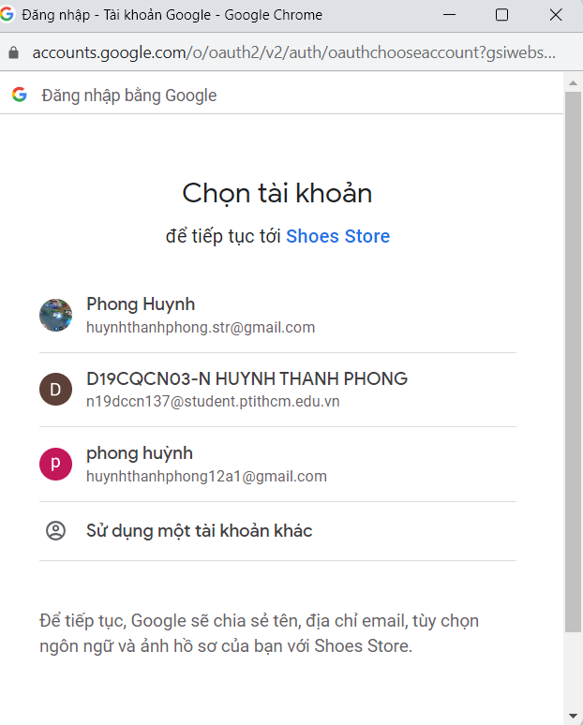

 |  |  | 3. Xử lý đăng nhập
 | Đối tượng |  |  |  |  | Truy xuất
 | User |  |  |  |  | User.findOne({ where: { email: data.email } });

 |  |  |  | a. Gọi api có method POST /api/v1/auth/login/google
 |  |  |  | - Nếu thành công: thông báo tại màn hình này
 |  |  |  | - Nếu thất bại: thông báo tại màn hình này
 | Thông báo |  |  |  | Trường hợp |  |  |  |  |  |  |  | Message |  |  |  | Code
 | SUCCESS |  |  |  | Đăng nhập thành công |  |  |  |  |  |  |  | Logged in successfully |  |  |  | 000
 | FAIL |  |  |  | Đăng nhập thất bại |  |  |  |  |  |  |  | Login failed |  |  |  | 001

